資料
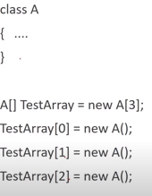
一次元配列 | 二次元、多次元配列 | クラス配列形式 |  |  | 属性形式比較
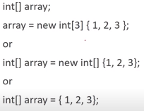
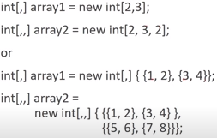
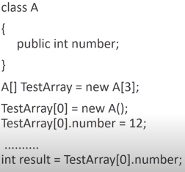
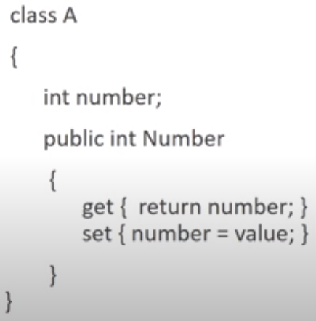

➡ ”形式はこのように作成される”の認識でOKです。

可変配列 |  | ➡ ”形式はこのように作成される”の認識でOKです。 |  | ➡ ”get, set”はクラス内の変数に接近するための認識でOKです。
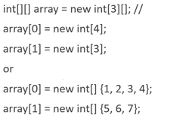
行生成
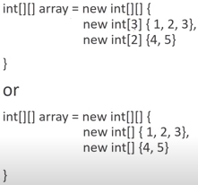

 |  | クラス配列内変数と属性比較 | クラス内配列とインデクサ形式比較
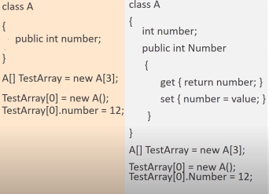
.thisの概念
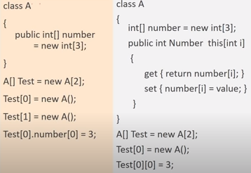
Test[0].Number[0] = 3;
.thisの概念

➡ ”形式はこのように作成される”の認識でOKです。

